ヘルプ
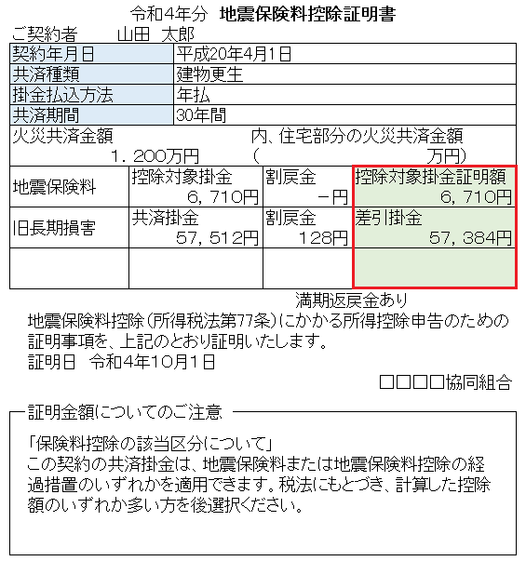
生命保険料控除

 | 保険等の種類
 |  | 保険料控除証明書等に記載されている保険等の種類（養老、介護、年金 等）を入力してください。

 |  | 保険料控除証明書イメージ（保険料控除証明書の様式は保険会社によって異なります）
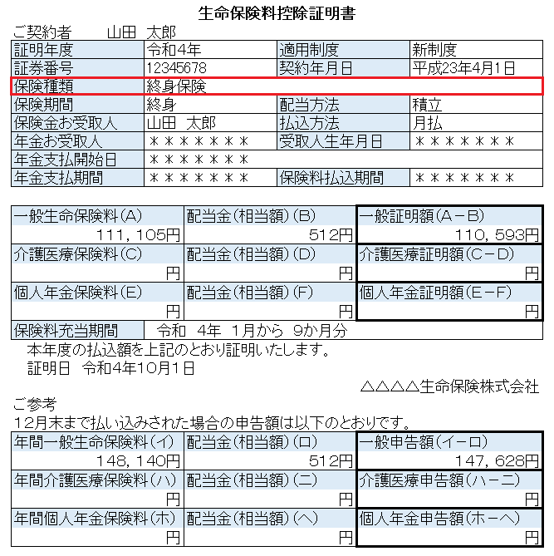

 | 保険期間
 |  | 保険料控除証明書等に記載されている保険期間を入力してください。

 |  | 保険料控除証明書イメージ（保険料控除証明書の様式は保険会社によって異なります）
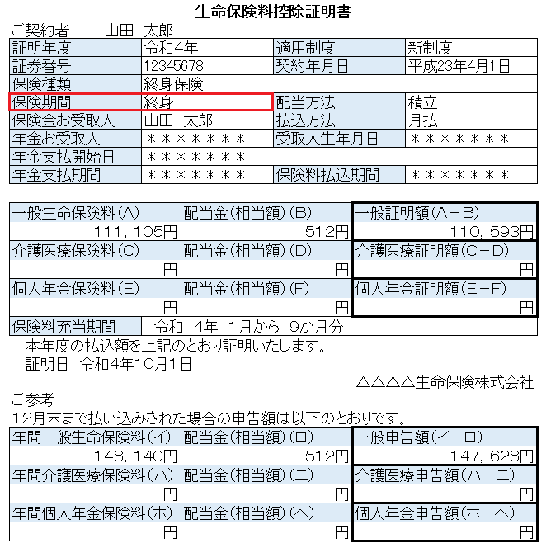

 | 保険の新旧区分
 |  | 保険料控除証明書等に記載されている適用制度の新旧区分を選択してください。
 |  | 契約締結日が平成24年1月1日以後の保険契約等に係る保険料は「新区分」です。
 |  | 契約締結日が平成23年12月31日以前の保険契約等に係る保険料は「旧区分」です。

 |  | 保険料控除証明書イメージ
 |  | 保険料控除証明書の様式は保険会社によって異なり、大きく分けて以下の２種類が存在します。
 |  | ①区分が独立している証明書
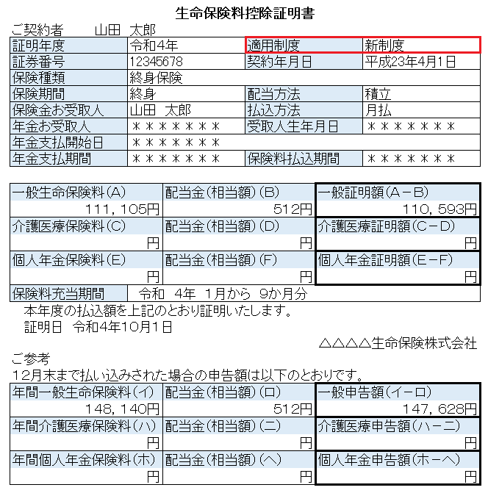

 |  | ②区分別に保険料の記載がある証明書
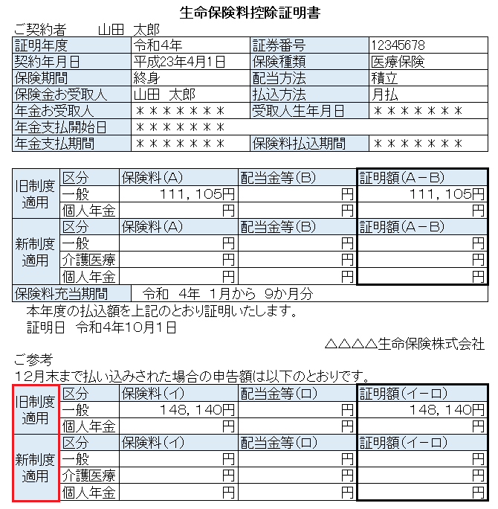

 | 保険支払金額
 |  | 保険料控除証明書等に記載されている保険料を入力してください。
 |  | 金額は、１２月末まで払い込みをされた場合の申告額を入力してください。
 |  | ただし、解約等により、払い込みをする金額が異なる場合は、実際に１２月末までに払い込む金額を入力してください。
 |  | また、分配を受けた剰余金、割戻金、配当金等がある場合は、差し引いた残額を入力してください。

 |  | 保険料控除証明書イメージ（保険料控除証明書の様式は保険会社によって異なります）
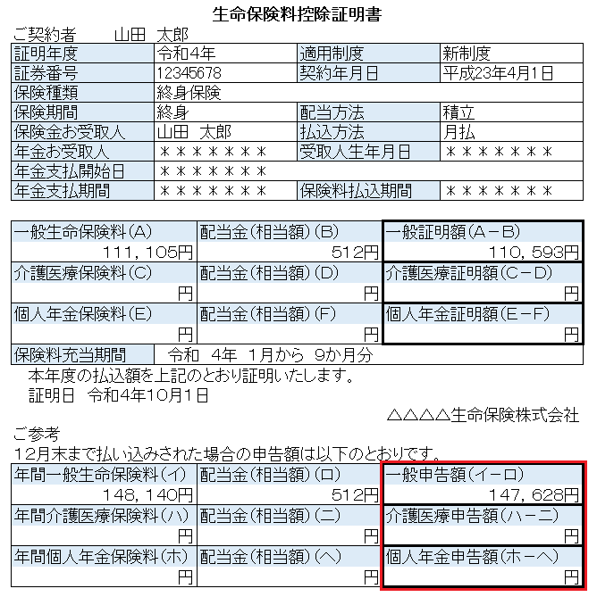

１２月末までの金額の通り払い込む場合、この例なら、
１４７，６２８円を入力

地震保険料

 | 保険等の種類・目的
 |  | 保険料控除証明書等に記載されている保険の対象、保険等の種類・目的を入力してください。

 |  | 保険料控除証明書イメージ（保険料控除証明書の様式は保険会社によって異なります）
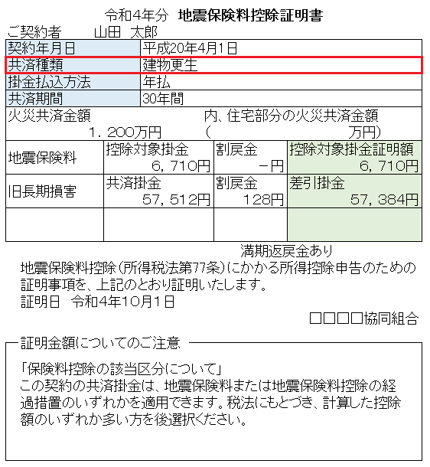

 | 保険の区分
 |  | 保険料控除証明書等に記載されている保険の区分を選択してください。
 |  | ただし、１つの契約で地震保険料と旧長期損害保険料の両方に該当する場合、いずれか一方の保険の区分しか使えません。
 |  | 地震保険料控除額の合計が多くなる保険の区分を選択してください。

 |  | 保険料控除証明書イメージ（保険料控除証明書の様式は保険会社によって異なります）
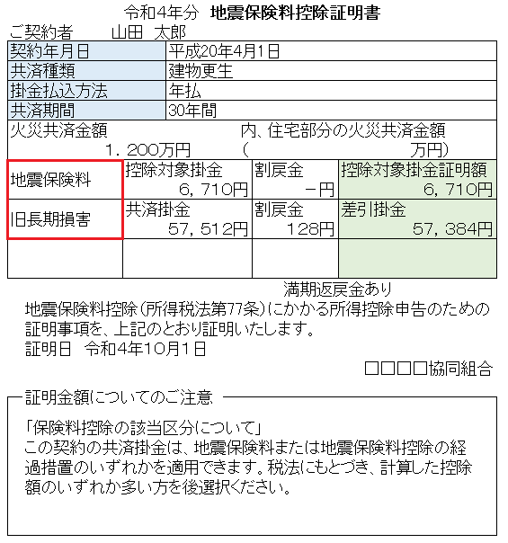

 | 保険支払金額
 |  | 保険料控除証明書等に記載されている保険料を入力してください。
 |  | ただし、１つの契約で地震保険料と旧長期損害保険料の両方に該当する場合、いずれか一方の保険料しか使えません。
 |  | 地震保険料控除額の合計が多くなる保険料を入力してください。
 |  | また、分配を受けた剰余金、割戻金、配当金等がある場合は、差し引いた残額を入力してください。

 |  | 保険料控除証明書イメージ（保険料控除証明書の様式は保険会社によって異なります）

